Munka1
 | háromeres vakolatkábel
Három eres sodrott MT kábel, közvetelenül falba, vakolatba való. De lengőkábelként is használható parketta szergélyekbe, gipszkarton falakban | 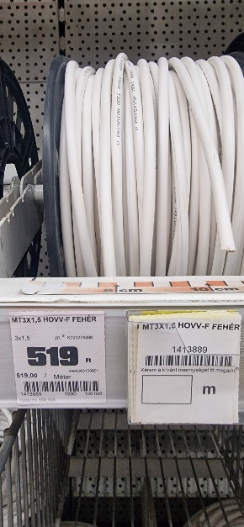 |  | 3*1,5 | 519Ft/m
 | csövezés anyagai, gipszek nélkül |  |  | 1,077Ft/m
Egyeres merev behúzható kábel | 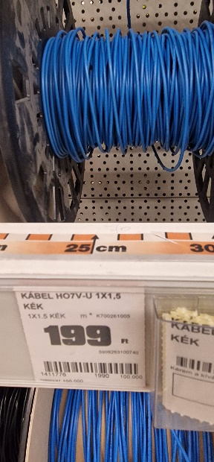 | 199Ft/m | 3*1,5 | 597Ft/m
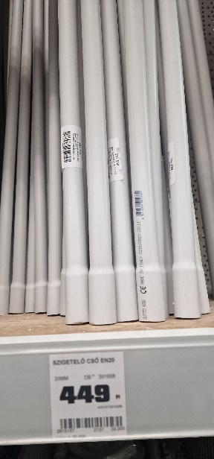 |  |  |  | 180Ft/m
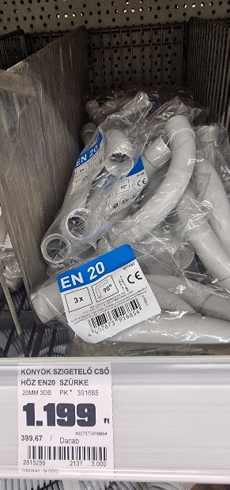 |  |  |  | 300Ft/m

